상품제안서
자개원쟁반(미니) 목단(흑) | 상품코드: S45586

 |  |  |  |  |  |  | 02-713-8555 | www.synergygift.co.kr
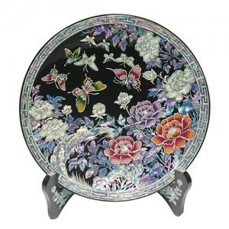

【상세/제작정보】

【인쇄/포장옵션】 | 실크, 100개 미만 실크 / 포장불가능

【공급단가】 | 수량 | 5~ | 10~ | 30~ | 100~ | 300~
*VAT별도 | 단가 | 65,600원 | 64,500원 | 61,900원 | 58,800원 | 56,700원

【상품 URL】 | https://www.synergygift.co.kr:443/src/goods_detail.php?gdno=45586

